Скриншоты
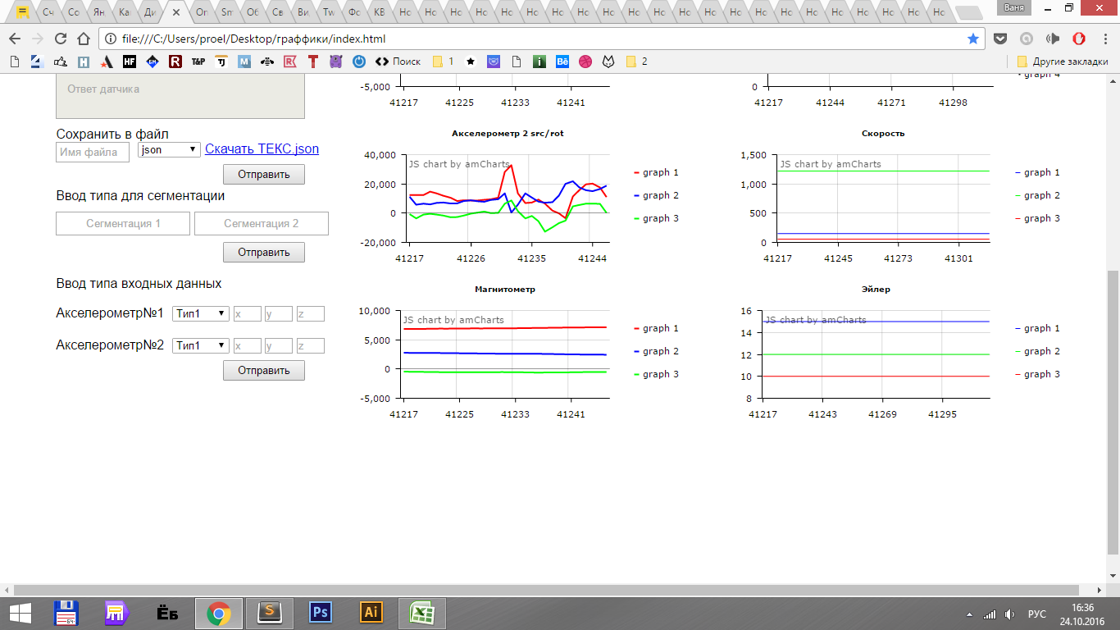
 | Стартовый экран |  | Экран с подключенным датчиком
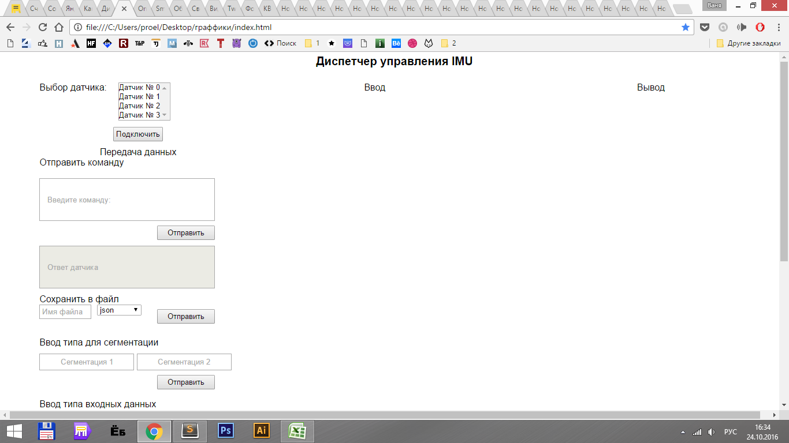
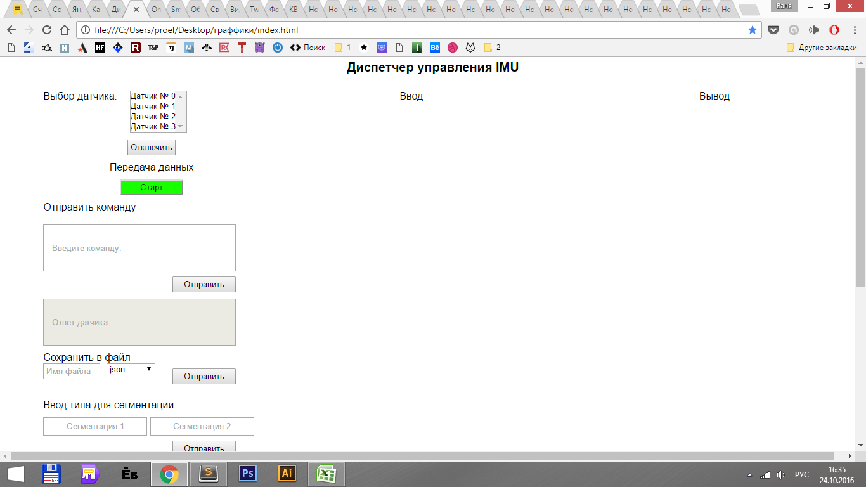

После нажатой клавиши старт |  | После нажатой клавиши стоп
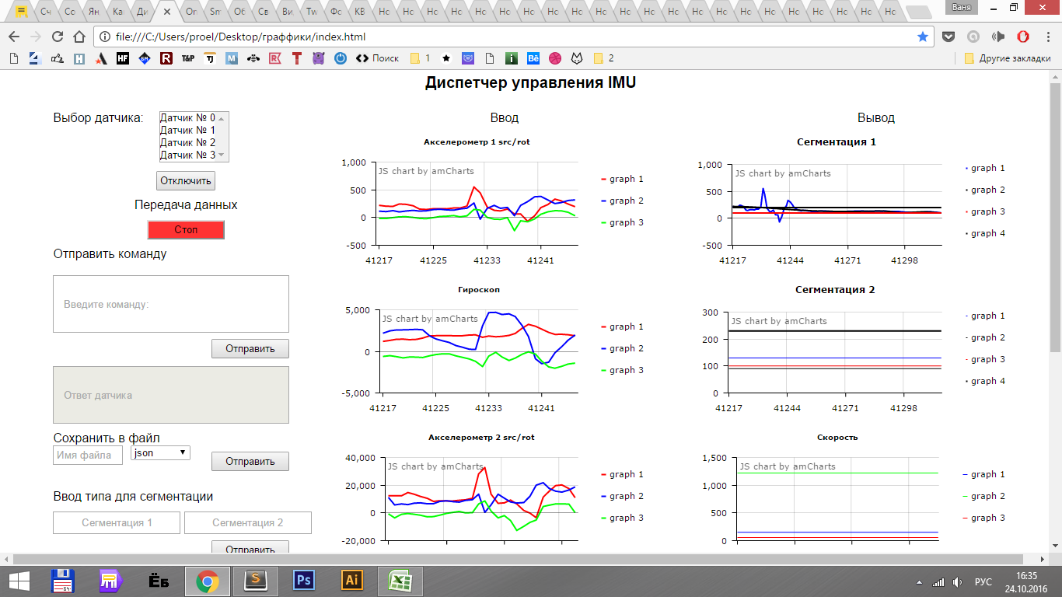
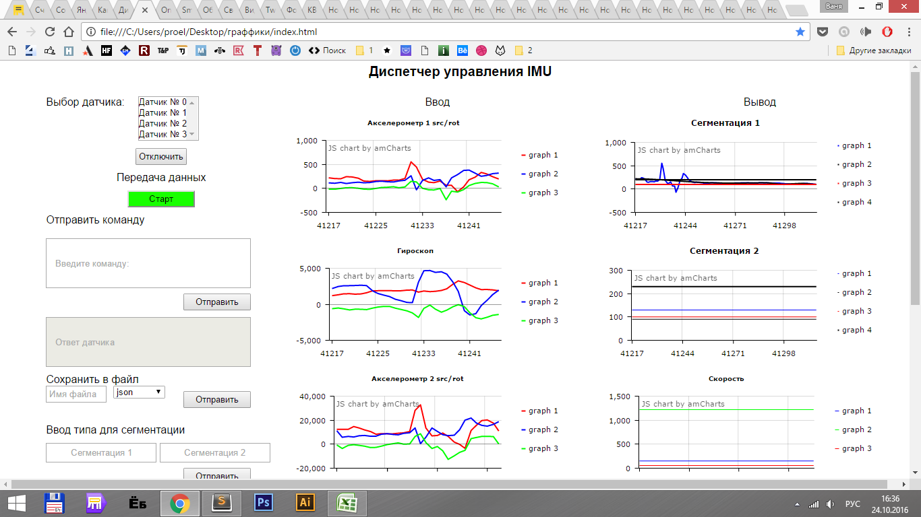

Текст ссылки при введенной строке и нажатой кнопки отправить

